Sheet1
 |  | stickMan美术风格

图示 | 色彩 |  | 立体感 | 体态
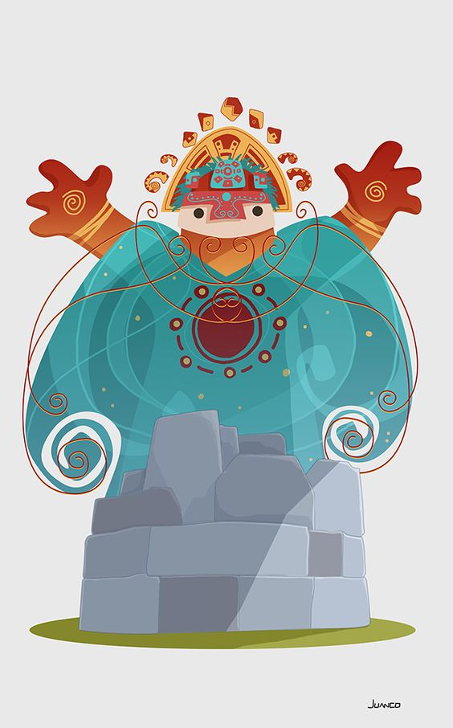 | 色彩以清新色调为主，补色搭配，色彩柔和渐变 |  | 扁平，无特别立体感 | 卡通体态，圆筒身体，偏胖，不表现体型

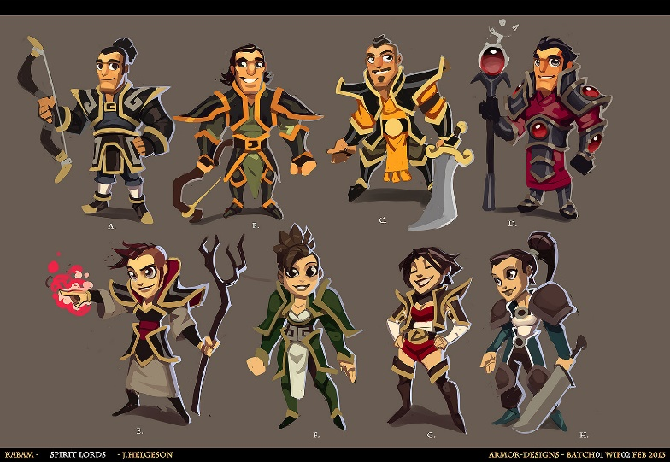 | 色彩以单色为主，以色彩块面来切割，体现阴影 |  | 偏向立体，以色彩的阴影来突出立体感 | 卡通形态，以夸张的表现来体现体型，体型比较写实

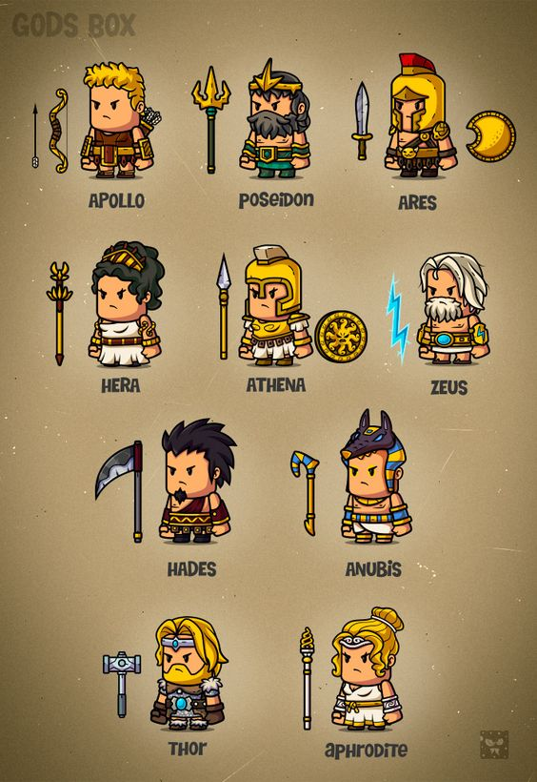 | 色彩以单色为主，以l两种色彩块面来切割，体现阴影 |  | 偏向平面，以色彩的阴影来突出立体感 | 卡通形态，比例Q版

